2.F.InactFis_J_25
FUENTE | Fuente: SIVFRENT-J, DGSP.
ELABORACION | Elaboración: Unidad Técnica de Vigilancia de las Enfermedades No Transmisibles.
TIT LARGO | Evolución de la proporción de jóvenes que no realizan ejercicio físico intenso 3 ó más días a la semana según sexo. Población de 15 a 16 años. Comunidad de Madrid, 1996-2024
TIT CORTO | Evolución de la proporción de jóvenes que no realizan ejercicio físico intenso 3 ó más días a la semana. Comunidad de Madrid

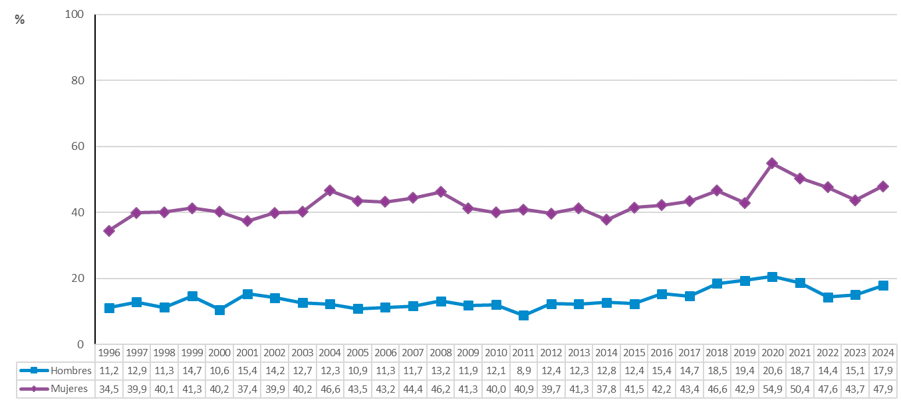

 | *Ejercicio físico intenso: realización de actividades físicas cuyo gasto energético es al menos 5 veces superior al de reposo.

 | DATOS

 | Año | Hombres | Mujeres
 | 1996 | 11.2 | 34.5
 | 1997 | 12.9 | 39.9
 | 1998 | 11.3 | 40.1
 | 1999 | 14.7 | 41.3
 | 2000 | 10.6 | 40.2
 | 2001 | 15.4 | 37.4
 | 2002 | 14.2 | 39.9
 | 2003 | 12.7 | 40.2
 | 2004 | 12.3 | 46.6
 | 2005 | 10.9 | 43.5
 | 2006 | 11.3 | 43.2
 | 2007 | 11.7 | 44.4
 | 2008 | 13.2 | 46.2
 | 2009 | 11.9 | 41.3
 | 2010 | 12.1 | 40.0
 | 2011 | 8.9 | 40.9
 | 2012 | 12.4 | 39.7
 | 2013 | 12.3 | 41.3
 | 2014 | 12.8 | 37.8
 | 2015 | 12.4 | 41.5
 | 2016 | 15.4 | 42.2
 | 2017 | 14.7 | 43.4
 | 2018 | 18.5 | 46.6
 | 2019 | 19.4 | 42.9
 | 2020 | 20.6 | 54.9
 | 2021 | 18.7 | 50.4
 | 2022 | 14.4 | 47.6
 | 2023 | 15.1 | 43.7
 | 2024 | 17.9 | 47.9

